상품제안서
스카이 윈드 휴대용 허리 선풍기 | 상품코드: S46605

 |  |  |  |  |  |  | 02-713-8555 | www.synergygift.co.kr
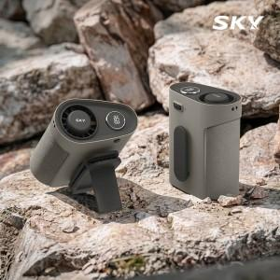 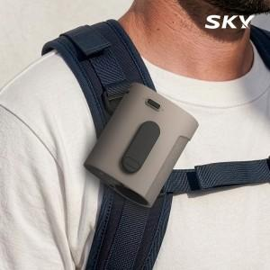 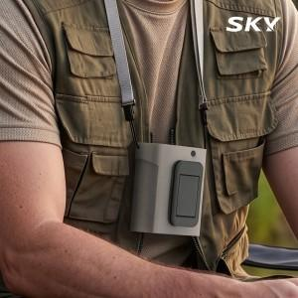

【상세/제작정보】 | <span style="font-size: 14pt;">※ 50개 미만 선물포장시 통합비용 발생(\35,000원 부가세별도)</span>

【인쇄/포장옵션】 | 레이저 / 포장지포장

【공급단가】 | 수량 | 20~ | 50~ | 100~ | 300~ | 1,000~
*VAT별도 | 단가 | 19,100원 | 17,900원 | 17,400원 | 16,600원 | 16,000원

【상품 URL】 | https://www.synergygift.co.kr:443/src/goods_detail.php?gdno=46605

